상품제안서
나빌레라 도자문 명함케이스 띠볼펜 세트 | 상품코드: S38590

 |  |  |  |  |  |  | 02-713-8555 | www.synergygift.co.kr
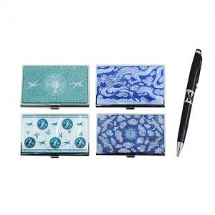

【상세/제작정보】

【인쇄/포장옵션】 | 레이저 2곳 / 포장지포장

【공급단가】 | 수량 | 50~ | 100~ | 300~ | 500~ | 1,000~
*VAT별도 | 단가 | 14,200원 | 13,700원 | 13,200원 | 12,900원 | 12,700원

【상품 URL】 | https://www.synergygift.co.kr:443/src/goods_detail.php?gdno=38590

